CLP
 | INFORME DE CLIMATIZACION AA CLARO ZONA - LIMA PROVINCIAS
Nombre de la Estación: | AEROPUERTO_CAJAMARCA
Nombre de Localidad: | CAJAMARCA
Fecha: | 14/07/2026 - 16/07/2026
Zona: | CAJAMARCA
ID site: | TC6427
CRQ Y/O INC: | INC288383993929
Asunto: | Ningun Asunto
Técnico:
ANTECEDENTES
Antecedentes de GE
MODELO DE AIRE ACONDICIONADO
Marca: | Huawei
Modelo: | E1999
Serie: | 290203
Voltaje: | 20.55
Refrigerante: | Ninguno
DESCRIPCIÓN DE LAS ACCIONES REALIZADAS
Ninguna Acción⁹
DESCRIPCIÓN FOTOGRAFICA
FOTO 1: MODELO DEL EQUIPO |  | FOTO 2: SERIE DEL EQUIPO
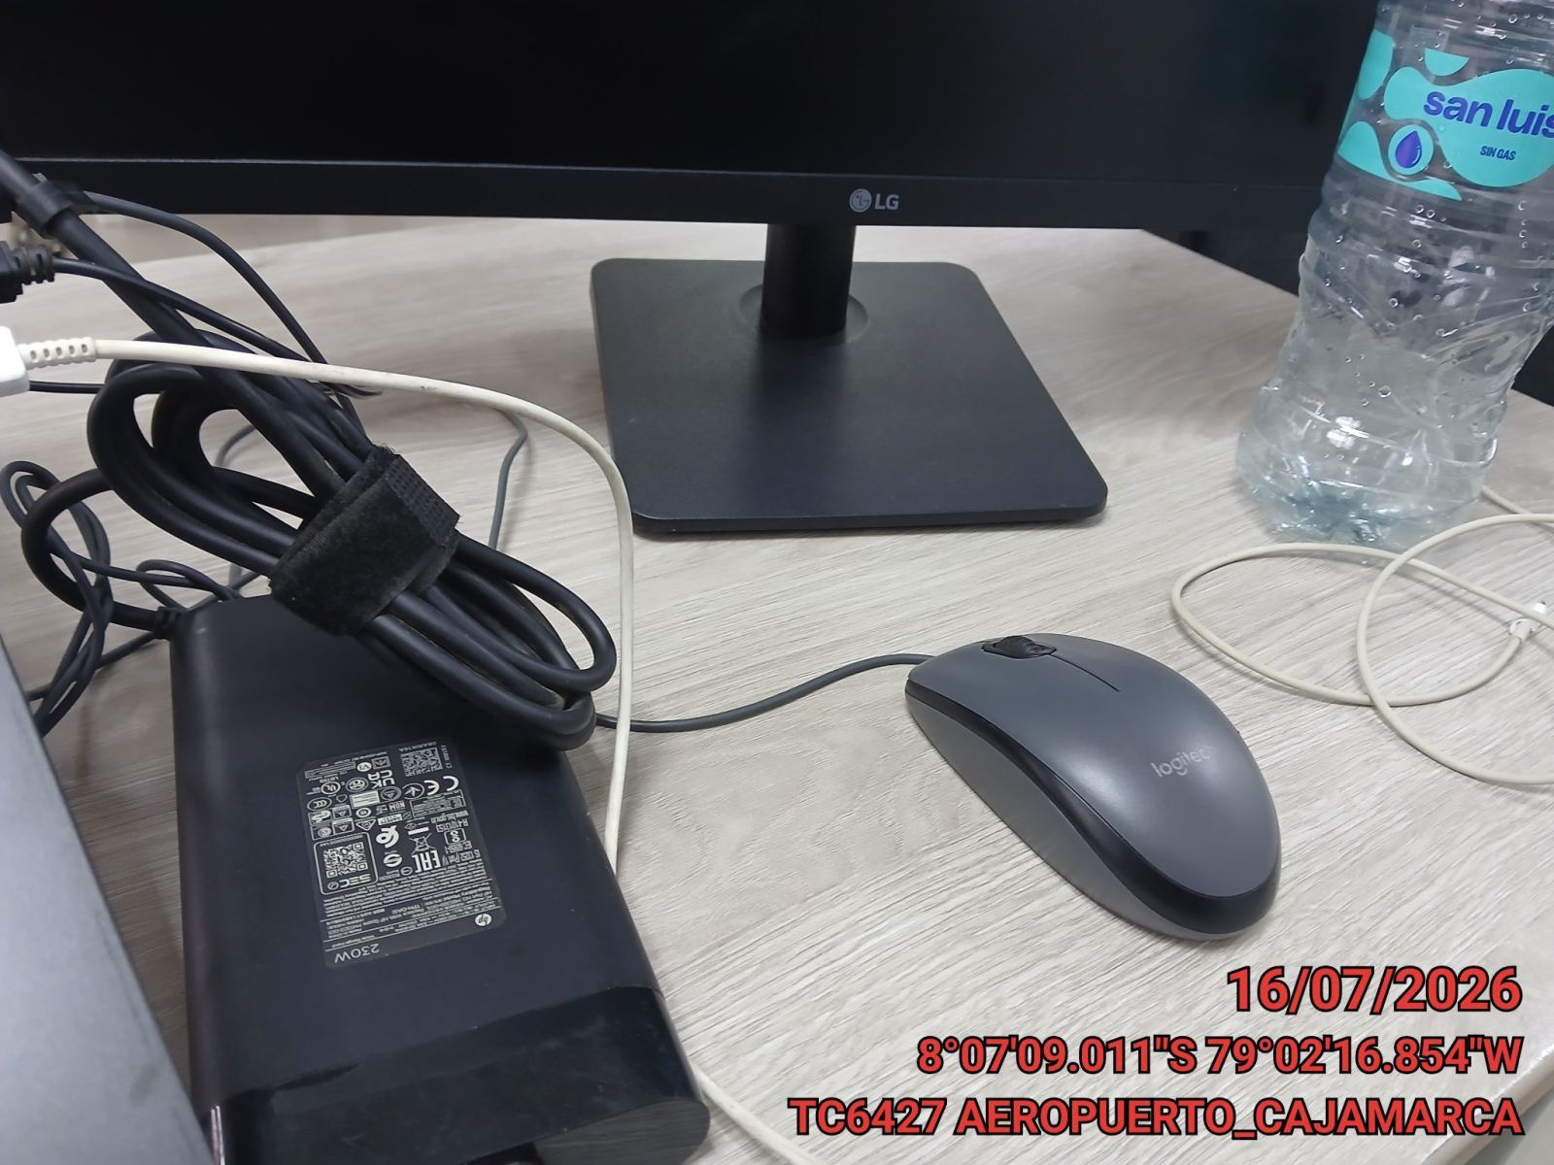 |  | 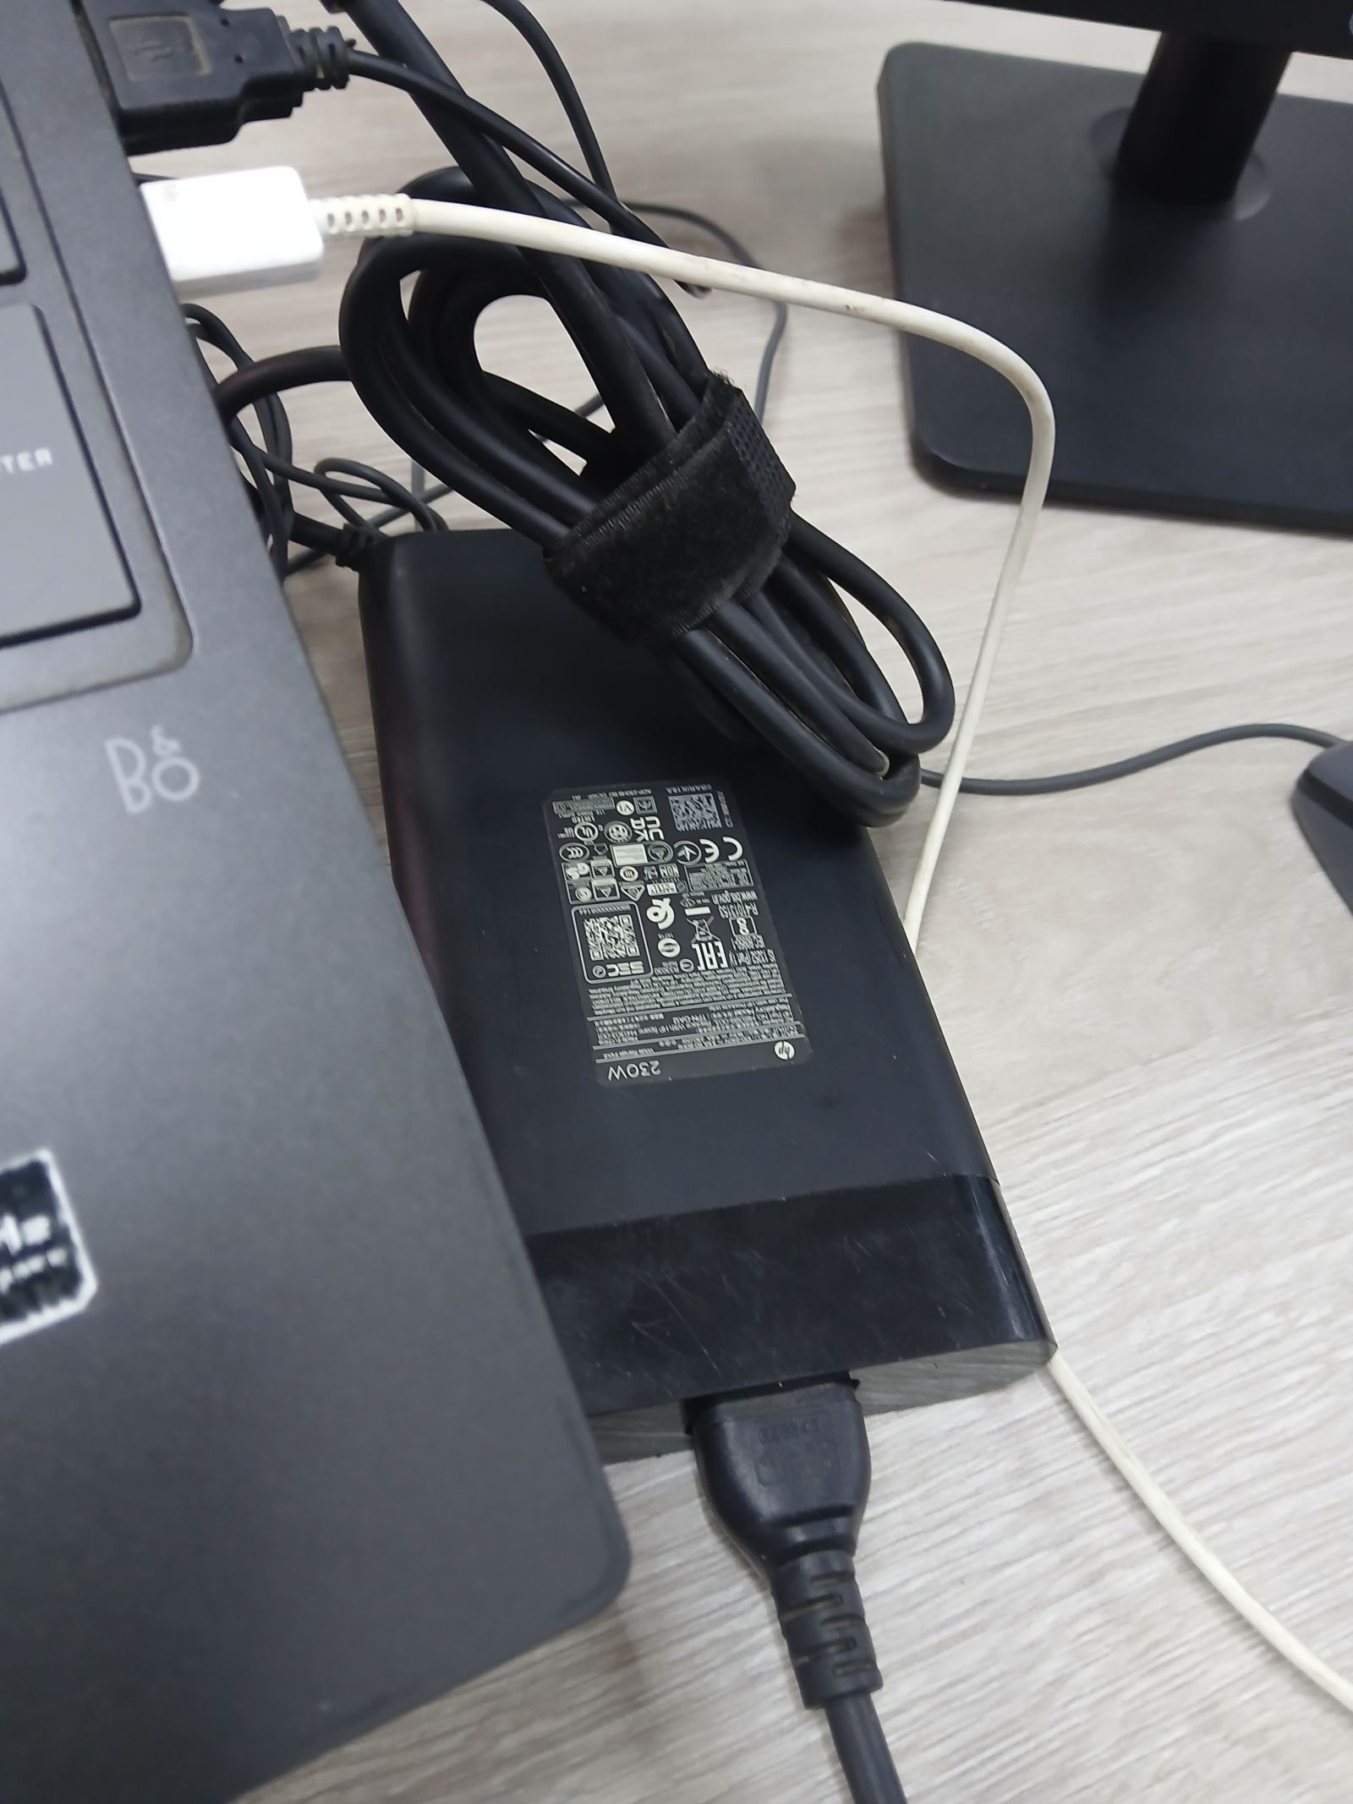

FOTO 3: FOTO DEL EQUIPO |  | FOTO 4 : REVISIÓN DEL EQUIPO ALARMADO
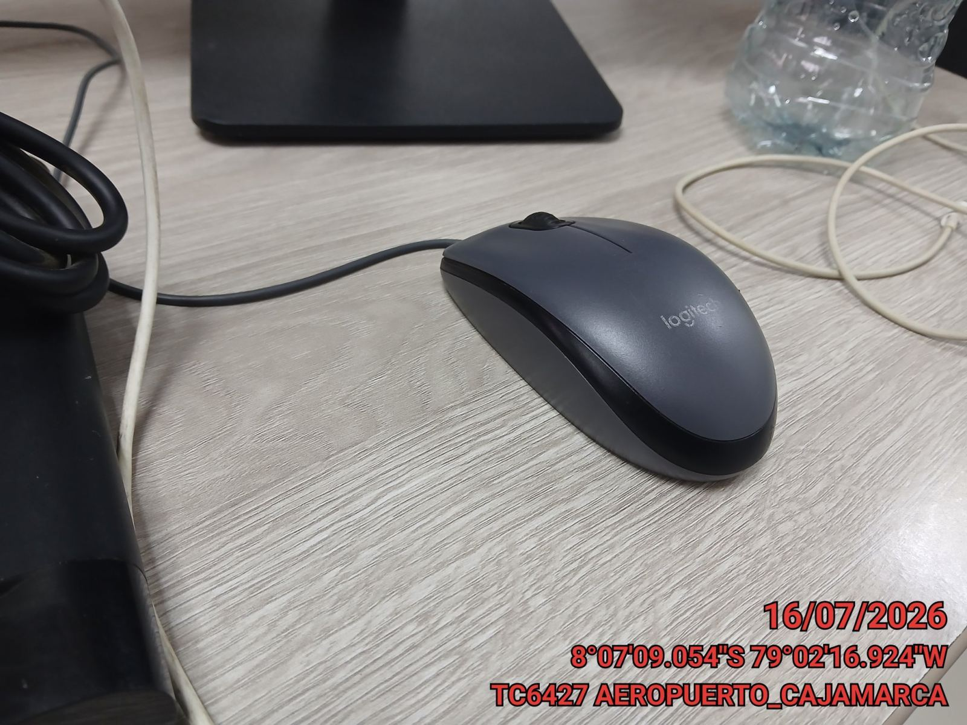 |  | 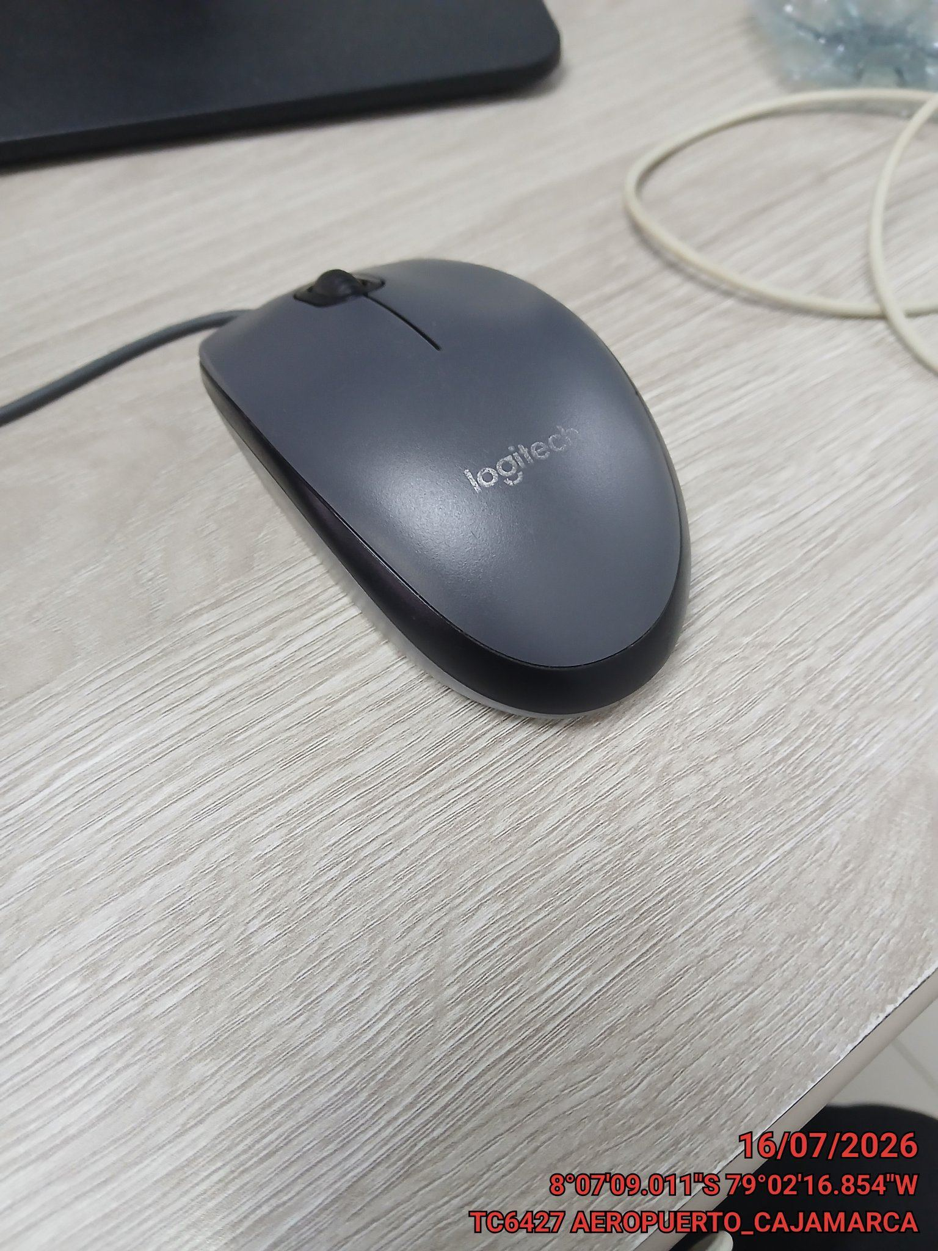

FOTO 5: LECTURAS DEL EQUIPO EN NETECO
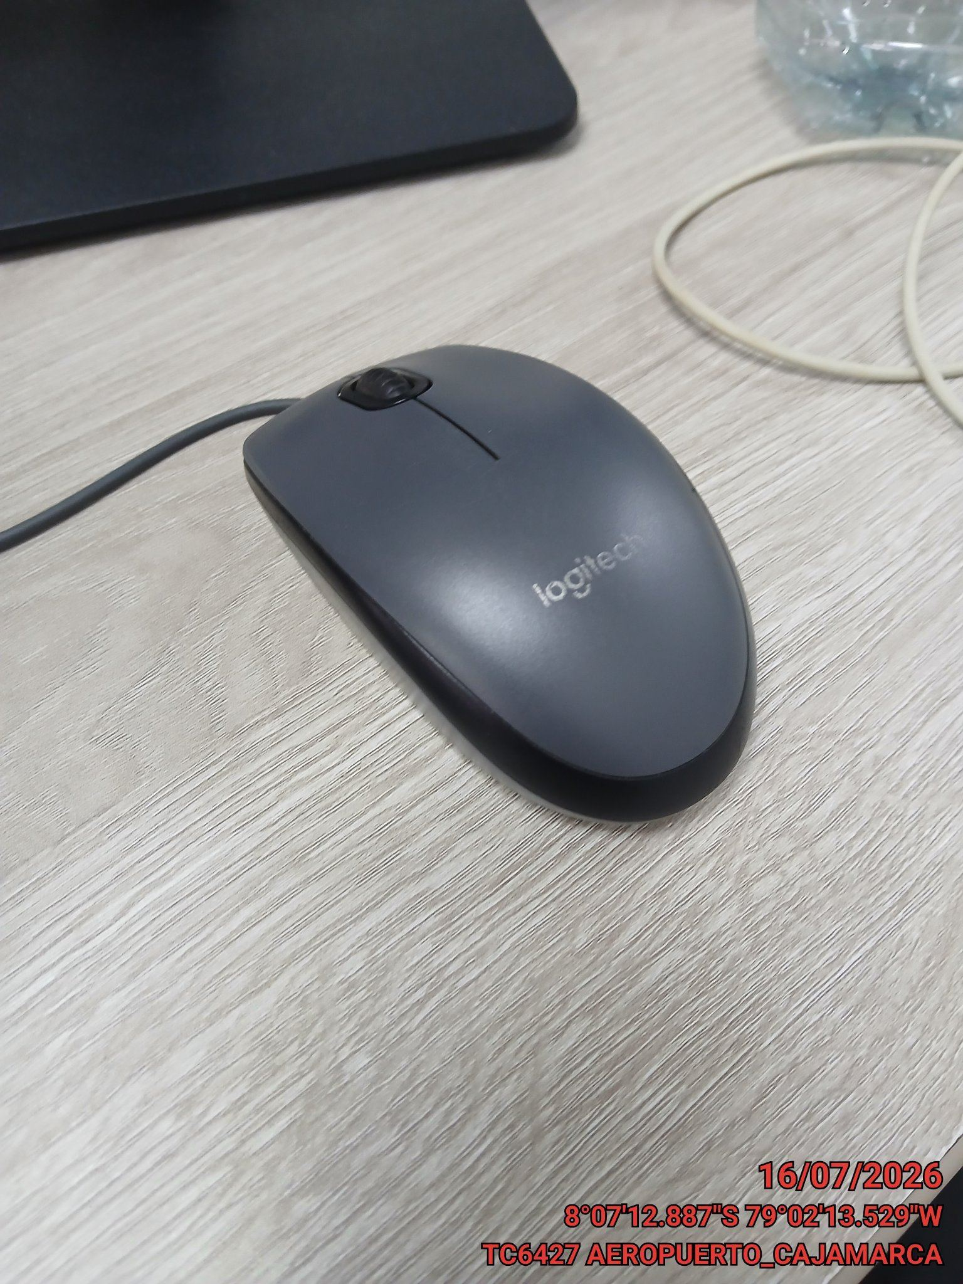 |  | 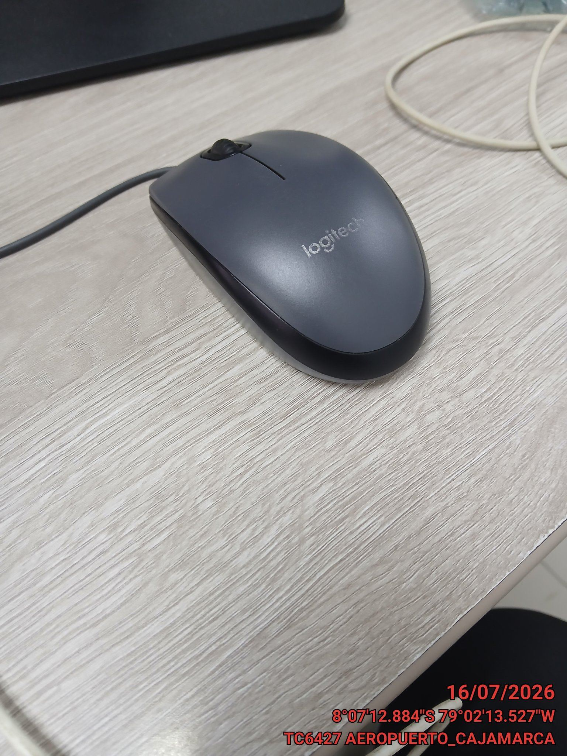

FOTO 6: REVISIÓN DE TARJETA |  | FOTO 7: REVISIÓN DEL VENTILADOR
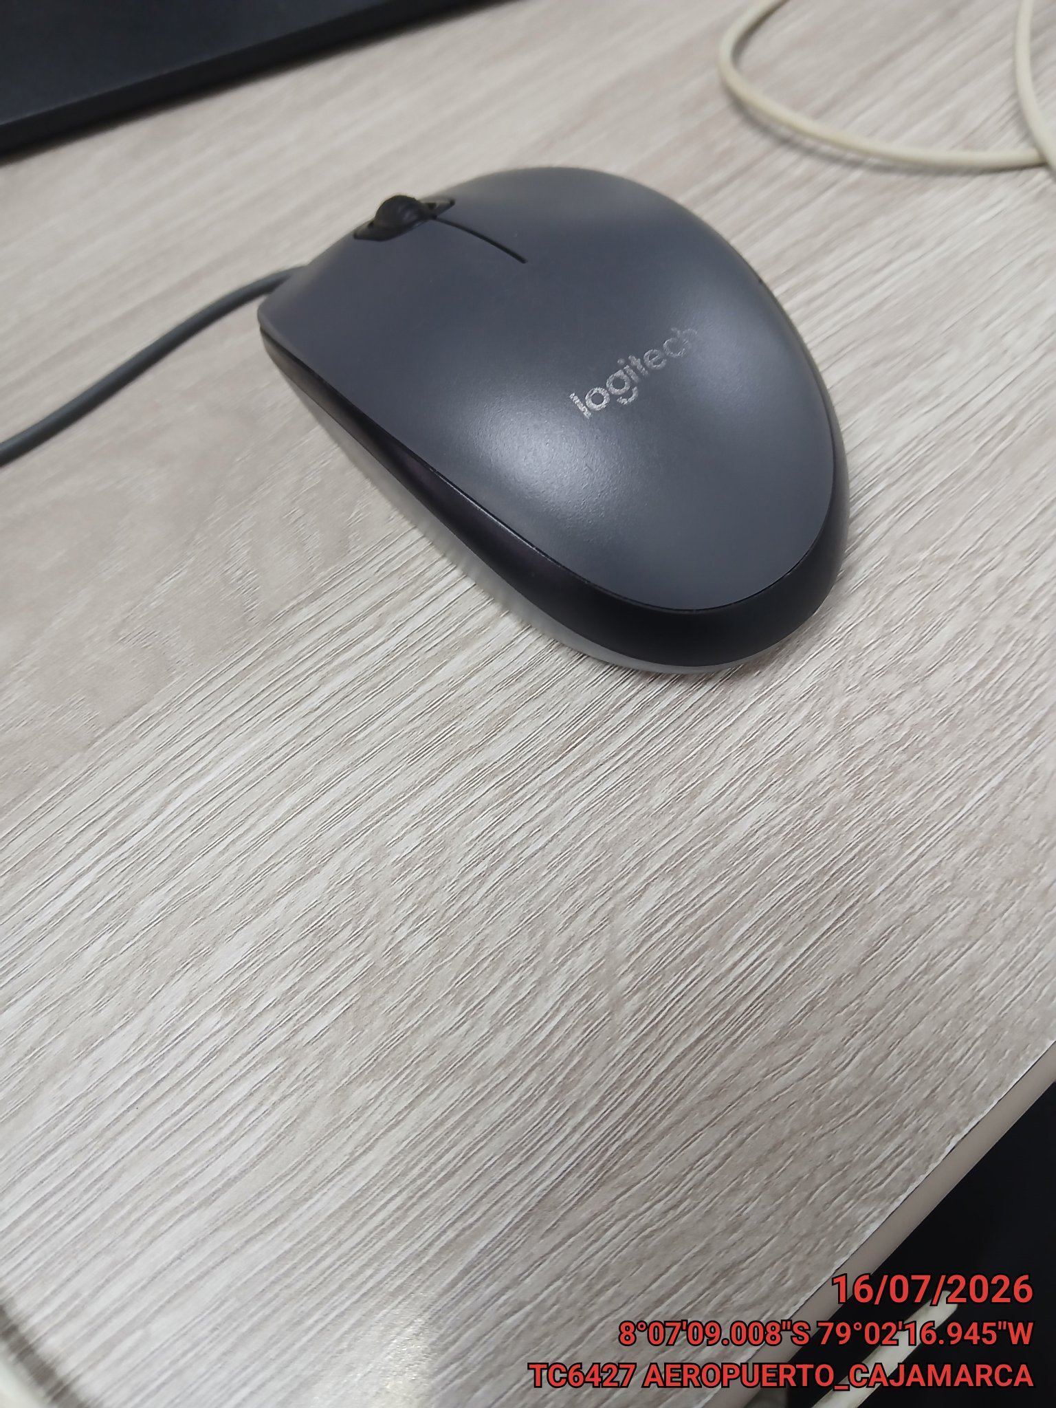 |  | 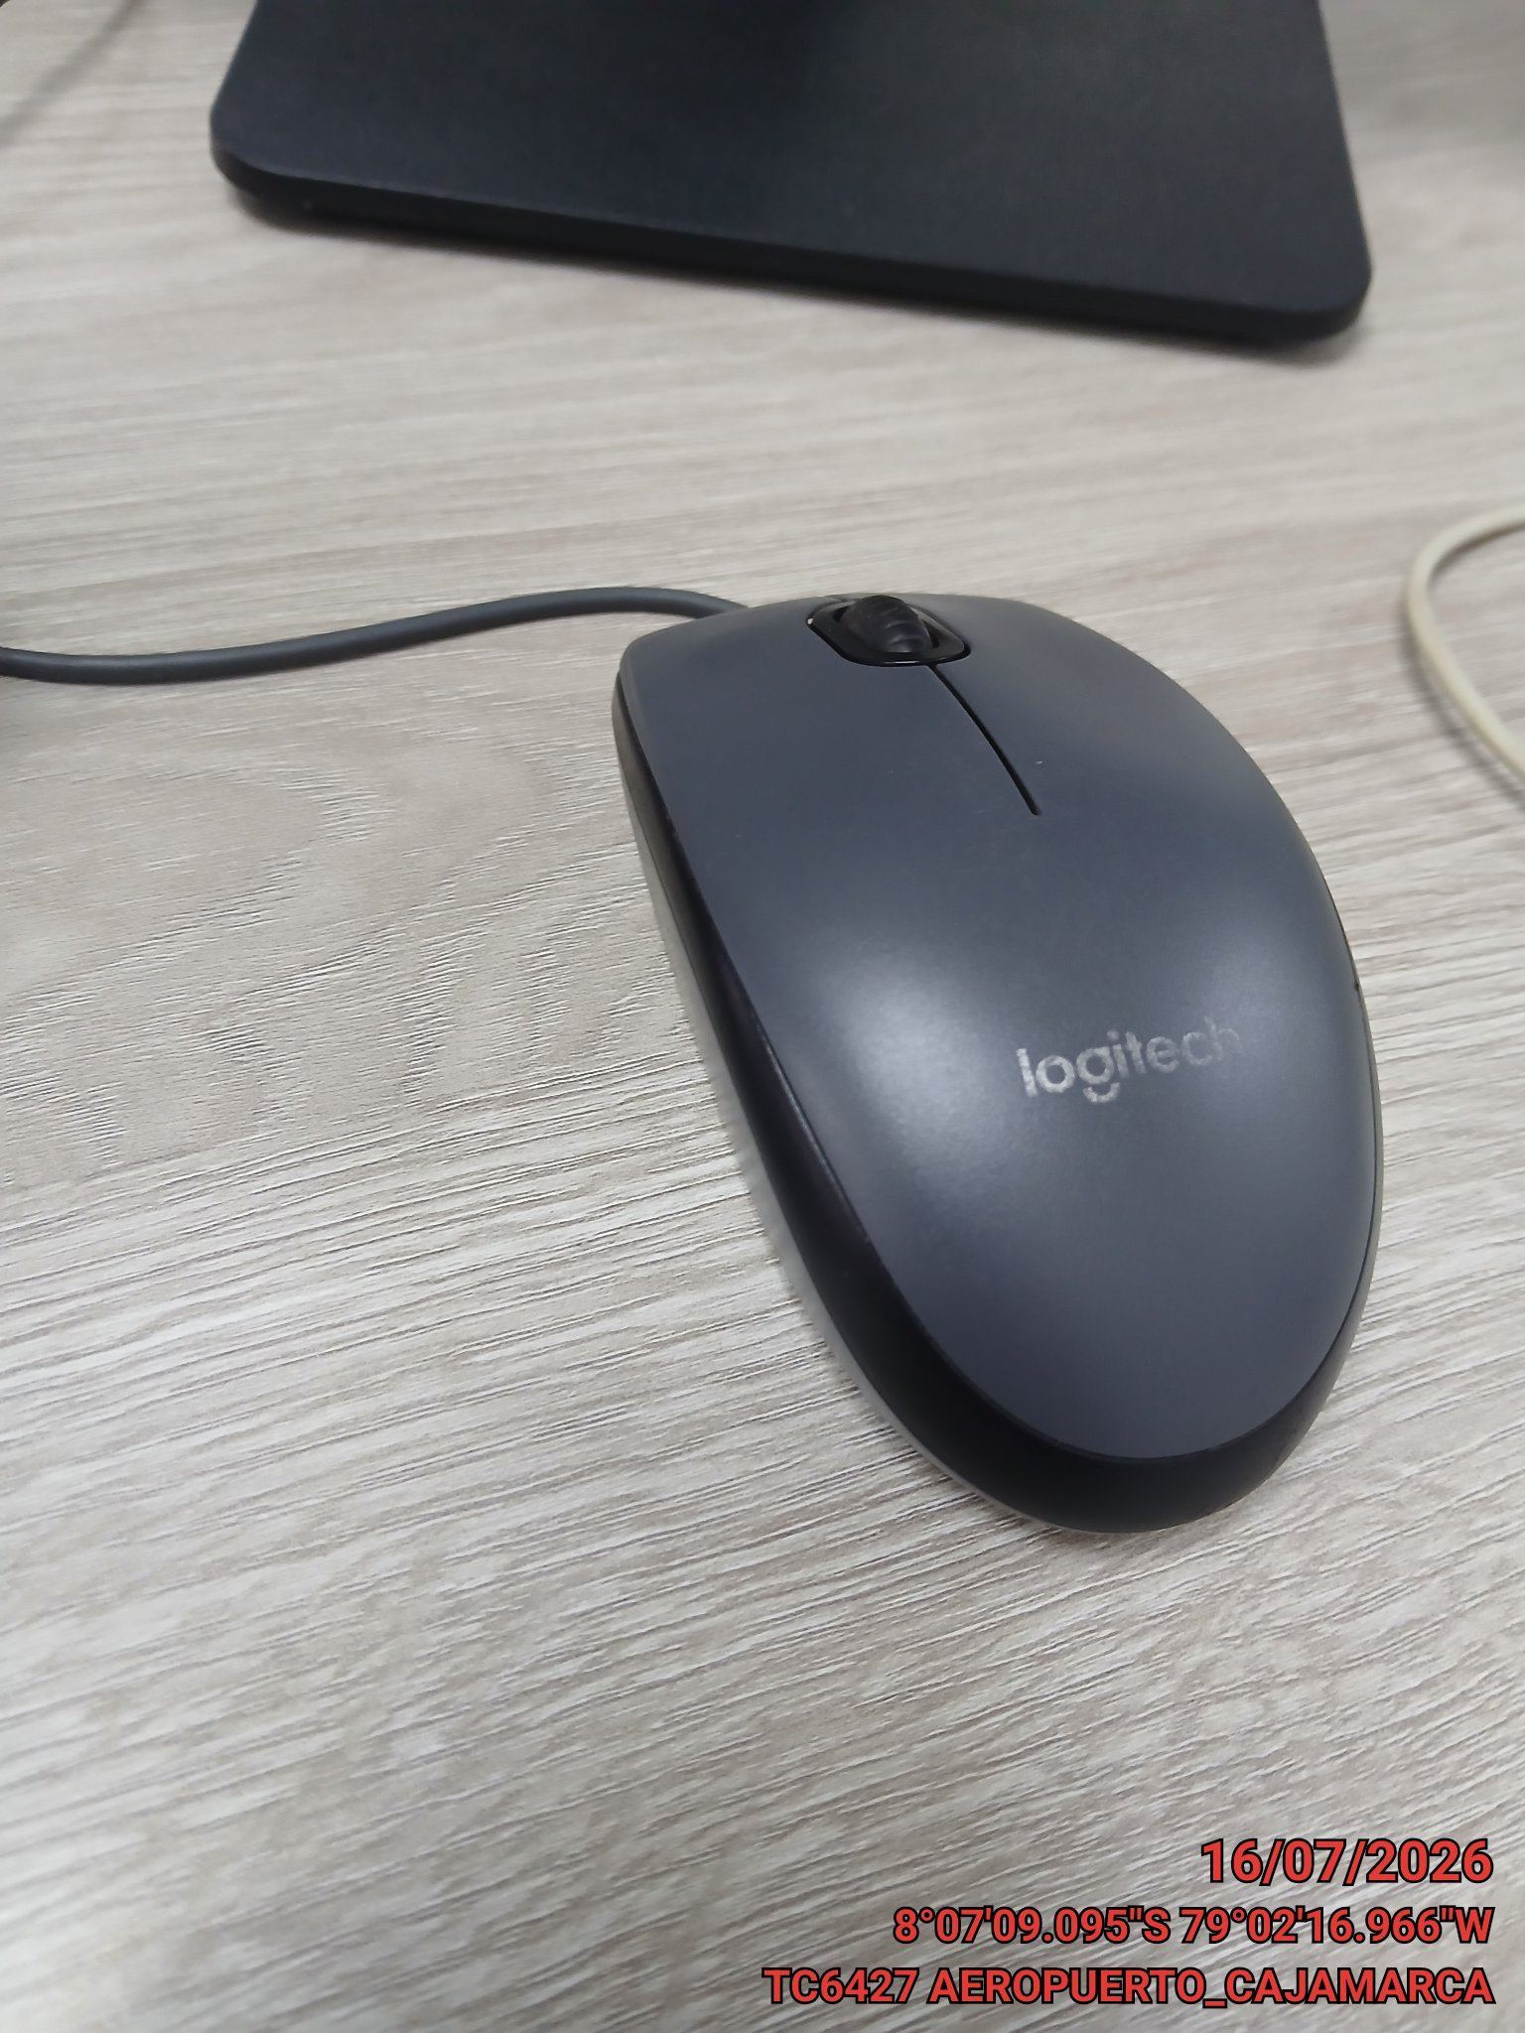

FOTO 8: REVISIÓN DEL COMPRESOR |  | FOTO 9: REVISION DEL EQUIPO Y/O ELEMENTO AVERIADO
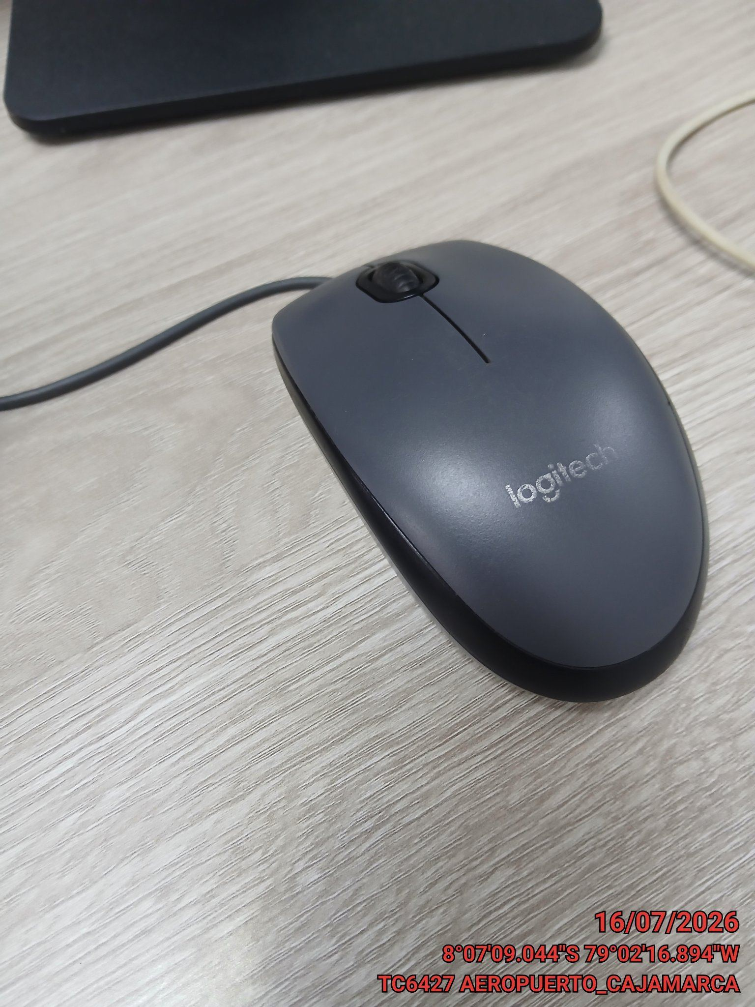 |  | 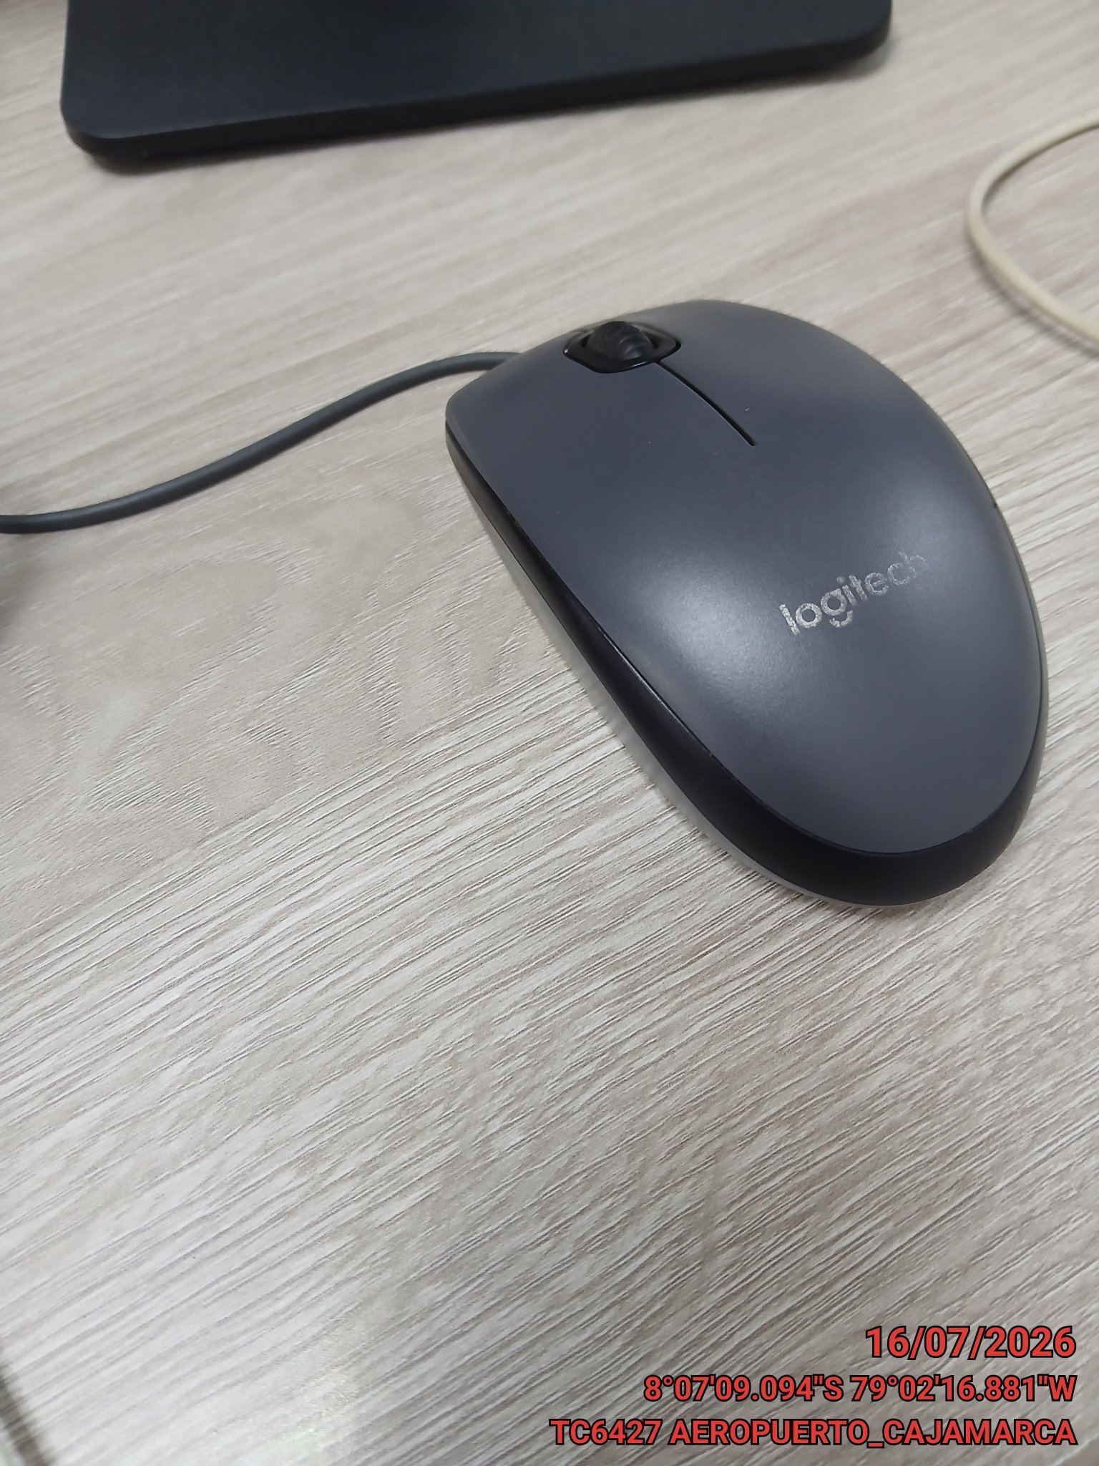

CONCLUSIONES |  | Detalle de avería: | Ningun detalle
Ninguna conclusion
RECOMENDACIONES
Ninguna

